dpp
 |  |  |  |  |  |  |  |  | FORM |  |  |  |  |  |  |  |  |  |  |  |  |  |  |  |  |  |  |  | Document No. |  |  |  |  |  | F-ITS-HRDV-01-01
 |  |  |  |  |  |  |  |  |  |  |  |  |  |  |  |  |  |  |  |  |  |  |  |  |  |  |  |  | Release date |  |  |  |  |  | 27-Apr-22
 |  |  |  |  |  |  |  |  | DATA PRIBADI PELAMAR |  |  |  |  |  |  |  |  |  |  |  |  |  |  |  |  |  |  |  | Revision No. |  |  |  |  |  | 0
 |  |  |  |  |  |  |  |  |  |  |  |  |  |  |  |  |  |  |  |  |  |  |  |  |  |  |  |  | Page(s)

 |  |  |  |  |  |  |  |  |  |  |  |  |  |  |  |  |  |  |  |  |  |  |  |  |  |  |  |  |  |  |  |  |  | RAHASIA

PEKERJAAN YANG AKAN DILAMAR |  |  |  |  |  |  |  |  |  |  |  |  |  |  |  |  |  |  |  |  |  |  |  |  |  |  |  |  |  |  |  |  | 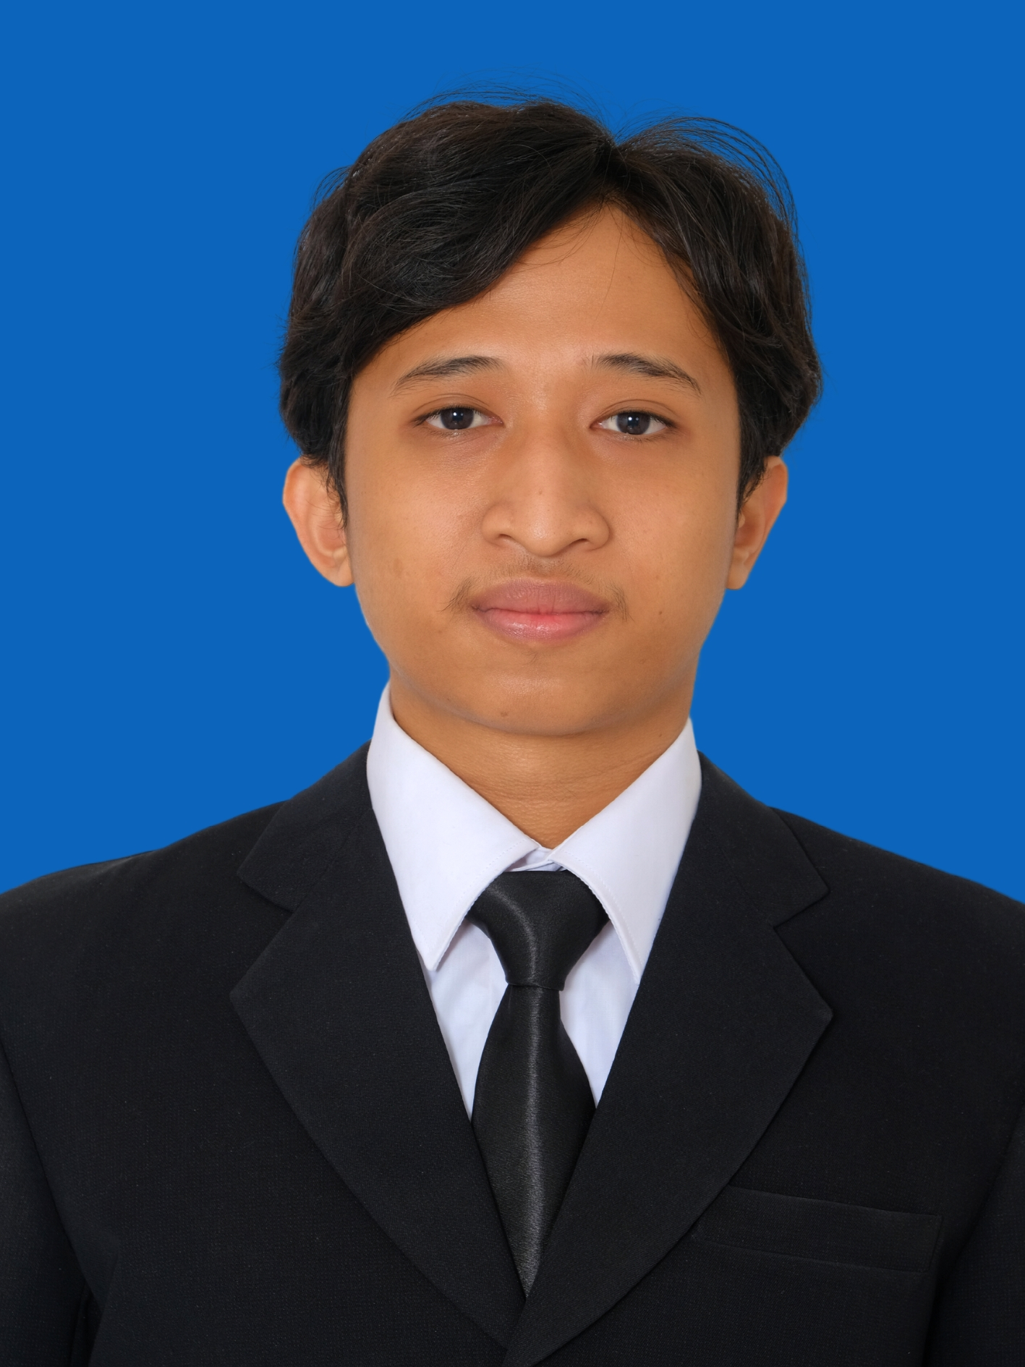 FOTO
 |  |  |  |  |  |  |  |  |  |  | Programmer

NAMA LENGKAP / PANGGILAN
 |  |  |  |  |  |  |  |  |  |  | DARLIAN RAMADHANI |  |  |  |  |  |  |  |  |  |  | / | DARLIAN

ALAMAT TETAP |  |  |  |  |  |  |  |  |  |  | ARCOPODO RT.05 - RW.03 - KEPULUNGAN - GEMPOL - KAB.PASURUAN

ALAMAT SEMENTARA |  |  |  |  |  |  |  |  |  |  | YOGYAKARTA

Jenis Kelamin |  |  |  |  |  |  |  |  |  |  |  |  |  | Tinggi |  |  |  |  |  | Berat |  |  |  |  |  |  | Agama |  |  |  |  |  |  | Kebangsaan

 | X |  | Pria |  |  |  |  |  | Wanita |  |  |  |  | 168 |  |  | cm |  |  | 67 |  |  | kg |  |  |  | ISLAM |  |  |  |  |  |  | INDONESIA

 | LAHIR |  |  |  |  |  |  |  |  |  |  |  | STATUS PERNIKAHAN |  |  |  |  |  |  |  |  |  |  |  |  | LISENSI PRIBADI

 | Tempat

 | SIDOARJO |  |  |  |  |  |  |  |  |  |  |  |  | X | Belum Kawin |  |  |  |  |  | Janda/ Duda |  |  |  |  | No. KTP |  |  |  |  |  |  | 3514121812000000

 | Tgl/ Bln/ Thn |  |  |  |  |  |  |  |  |  |  |  |  |  |  |  |  |  |  |  |  |  |  |  |  | No. SIM

 | 1 | 8 | / | 1 | 2 | / | 2 | 0 | 0 | 0 |  |  |  |  | Kawin |  |  |  |  |  | Cerai |  |  |  |  | Jenis SIM (A, B, C)

RUMAH TEMPAT TINGGAL |  |  |  |  |  |  |  |  |  |  |  |  |  |  | KENDARAAN
 |  | Milik Sendiri |  |  |  |  |  |  | Sewa/ Kontrak |  |  |  |  |  | Jenis/ Merek/ Tahun : |  |  |  |  |  | Sepeda |  |  |  |  |  |  | / |  |  |  |  |  |  | /

 | X | Milik Orang Tua |  |  |  |  |  |  | Indekost |  |  |  |  |  | Milik |  |  |  |  |  | x | Sendiri |  |  |  |  |  |  |  | Kantor

 |  | Milik Orang Lain |  |  |  |  |  |  |  |  |  |  |  |  |  |  |  |  |  |  |  | Orang Tua |  |  |  |  |  |  |  | Lain-lain

 | No. Telepon |  |  |  |  |  |  |  |  |  |  | No. HP |  |  | 082234810637 |  |  |  |  |  |  |  | e-mail |  |  |  |  |  | darlianramadhan@gmail.com

 | NPWP |  |  | X | Tidak Ada |  |  |  |  |  |  |  |  |  |  | Ada |  |  |  |  |  |  | No. NPWP

 | JAMSOSTEK |  |  | X | Tidak Ada |  |  |  |  |  |  |  |  |  |  | Ada |  |  |  |  |  |  | No. Jamsostek

 | SUSUNAN KELUARGA
 | Hubungan Keluarga |  |  |  |  | Nama |  |  |  |  |  |  |  |  | L/P |  |  |  | Usia |  |  |  | Pendidikan Terakhir |  |  |  |  |  | Pekerjaan Terakhir |  |  |  |  |  | Perusahaan

 | Ayah |  |  |  |  | DARLIN |  |  |  |  |  |  |  |  | L |  |  |  | 64 |  |  |  | D3 |  |  |  |  |  | LABORAN |  |  |  |  |  | SWASTA
 | Ibu |  |  |  |  | INDAH VIANTIKARA |  |  |  |  |  |  |  |  | P |  |  |  | 53 |  |  |  | S1 |  |  |  |  |  | IBU RUMAH TANGGA
 | Ayah Mertua
 | Ibu Mertua
 | Saudara 1 |  |  |  |  | LELYCIA DARLIANTI PUTRI |  |  |  |  |  |  |  |  | P |  |  |  | 25 |  |  |  | S1 |  |  |  |  |  | GURU |  |  |  |  |  | SWASTA
 | Saudara 2
 | Saudara 3
 | Saudara 4
 | Saudara 5

 | Istri/ Suami
 | Anak 1
 | Anak 2
 | Anak 3
 | Anak 4
 | Anak 5

 | RIWAYAT PENDIDIKAN FORMAL
 | Tingkat |  |  |  |  | Nama Sekolah |  |  |  |  |  |  |  |  | Tempat/ Lokasi |  |  |  | Jurusan |  |  |  |  |  | Tahun Lulus |  |  |  |  |  | Keterangan

 | SD |  |  |  |  | SDN KEPULUNGAN 3 |  |  |  |  |  |  |  |  | KEPULUNGAN |  |  |  |  |  |  |  |  |  | 2013
 | SMP |  |  |  |  | SMP NEGERI 2 GEMPOL |  |  |  |  |  |  |  |  | KEPULUNGAN |  |  |  |  |  |  |  |  |  | 2015
 | SMU |  |  |  |  | SMK NEGERI 1 PURWOSARI |  |  |  |  |  |  |  |  | PURWOSARI |  |  |  | TKJ |  |  |  |  |  | 2018
 | Akademi
 | S1 |  |  |  |  | UNIVERSITAS AHMAD DAHLAN |  |  |  |  |  |  |  |  | YOGYAKARTA |  |  |  | INFORMATIKA |  |  |  |  |  | 2023
 | S2

 | RIWAYAT PENDIDIKAN NON FORMAL (KURSUS/ PELATIHAN)
 | Kursus/ Pelatihan |  |  |  |  | Lembaga Penyelenggara |  |  |  |  |  |  |  |  | Tempat/ Lokasi |  |  |  | Lama Kursus |  |  |  |  |  | Tahun Lulus |  |  |  |  |  | Dibiayai Oleh

 | BOOTCAMP NUXTJS |  |  |  |  | BWA |  |  |  |  |  |  |  |  | online |  |  |  | 3 bulan |  |  |  |  |  | 2022 |  |  |  |  |  | Sendiri
 | BOOTCAMP INERTIA |  |  |  |  | BWA |  |  |  |  |  |  |  |  | online |  |  |  | 3 bulan |  |  |  |  |  | 2022 |  |  |  |  |  | sendiri

 |  |  |  |  |  |  |  |  |  |  |  |  |  |  |  |  |  |  |  |  |  |  |  |  |  |  |  |  |  |  | HAL 1 dari 4

 | PENGETAHUAN BAHASA (Diisi dengan : Baik Sekali, Baik, Cukup)
 | Macam Bahasa |  |  |  |  |  |  |  | Mendengar |  |  |  |  |  |  | Membaca |  |  |  |  |  |  | Berbicara |  |  |  |  |  |  |  | Menulis
 | Bahasa Indonesia |  |  |  |  |  |  |  | Baik Sekali |  |  |  |  |  |  | Baik Sekali |  |  |  |  |  |  | Baik |  |  |  |  |  |  |  | Baik
 | Bahasa Inggris |  |  |  |  |  |  |  | Cukup |  |  |  |  |  |  | Cukup |  |  |  |  |  |  | Cukup |  |  |  |  |  |  |  | Baik

 | KEGIATAN SOSIAL
 | Organisasi |  |  |  |  |  |  |  |  |  |  | Macam Kegiatan |  |  |  |  |  |  |  |  |  | Jabatan |  |  |  |  |  |  |  |  |  |  |  | Tahun

HOBI & AKTIVITAS DIWAKTU LUANG

 | Bersepeda, Renang, Badminton

KEGIATAN ANDA MEMBACA:

 |  |  |  | Banyak |  |  |  |  |  |  |  |  |  |  |  |  | Pokok-pokok yang dibaca :

 |  |  |  | Sedang |  |  |  |  |  |  |  |  |  |  |  |  | Membaca buku indie

 |  |  | x | Sedikit

Anda biasa membaca surat kabar/ majalah apa saja?

Surat Kabar |  |  |  |  |  |  |  |  |  |  |  |  |  |  |  |  | Majalah

 | RIWAYAT PEKERJAAN
 | Dimulai dengan pekerjaan sekarang dan diisi lengkap

 | A. Perusahaan Terakhir/ Sekarang

 | Tanggal Masuk |  |  |  |  |  | : | 27 Agustus 2023 |  |  |  |  |  |  |  |  |  | Nama Perusahaan |  |  |  |  |  | : | Pixelz Studio
 | Tanggal Keluar |  |  |  |  |  | : |  |  |  |  |  |  |  |  |  |  | Jenis Usaha |  |  |  |  |  | : | Studio UI/UX
 | Jabatan Awal |  |  |  |  |  | : | Front-end Intern |  |  |  |  |  |  |  |  |  | No. Telepon |  |  |  |  |  | : | hello@pixelz.studio (email)
 | Jabatan Akhir |  |  |  |  |  | : | Full-stack Programmer |  |  |  |  |  |  |  |  |  | Alamat |  |  |  |  |  | : | Krapyak Kulon, Panggungharjo, Sewon Bantul, Daerah istimewa Yogyakarta
 | Nama Atasan Langsung |  |  |  |  |  | : | Rian Darma |  |  |  |  |  |  |  |  |  |  |  |  |  |  |  | :
 | Alasan Berhenti |  |  |  |  |  | : |  |  |  |  |  |  |  |  |  |  | Nama Direktur |  |  |  |  |  | : | Zazuly aziz
 | Fasilitas (sebutkan) |  |  |  |  |  | : | Makan Siang, kopi, dll |  |  |  |  |  |  |  |  |  | Gaji Terakhir |  |  |  |  |  | : | Rp. |  |  | 3,500,000

 | B. Perusahaan Sebelumnya

 | Tanggal Masuk |  |  |  |  |  | : | 2 Maret 2022 |  |  |  |  |  |  |  |  |  | Nama Perusahaan |  |  |  |  |  | : | Lazismu DIY
 | Tanggal Keluar |  |  |  |  |  | : | Juni 2023 |  |  |  |  |  |  |  |  |  | Jenis Usaha |  |  |  |  |  | : | Badan Zakat
 | Jabatan Awal |  |  |  |  |  | : | Full-stack Website |  |  |  |  |  |  |  |  |  | No. Telepon |  |  |  |  |  | : | 0821-3833-9339
 | Jabatan Akhir |  |  |  |  |  | : | Full-stack Website |  |  |  |  |  |  |  |  |  | Alamat |  |  |  |  |  | : | Jl. Gedongkuning No.152, RT.41, Rejowinangun, Kec. Kotagede, Kota Yogyakarta, Daerah Istimewa Yogyakarta 55171
 | Nama Atasan Langsung |  |  |  |  |  | : | Jefri Fahana |  |  |  |  |  |  |  |  |  |  |  |  |  |  |  | :
 | Alasan Berhenti |  |  |  |  |  | : | Fokus pada skripsi |  |  |  |  |  |  |  |  |  | Nama Direktur |  |  |  |  |  | :
 | Fasilitas (sebutkan) |  |  |  |  |  | : |  |  |  |  |  |  |  |  |  |  | Gaji Terakhir |  |  |  |  |  | : | Rp. |  |  | -

 | C. Perusahaan Sebelumnya

 | Tanggal Masuk |  |  |  |  |  | : |  |  |  |  |  |  |  |  |  |  | Nama Perusahaan |  |  |  |  |  | :
 | Tanggal Keluar |  |  |  |  |  | : |  |  |  |  |  |  |  |  |  |  | Jenis Usaha |  |  |  |  |  | :
 | Jabatan Awal |  |  |  |  |  | : |  |  |  |  |  |  |  |  |  |  | No. Telepon |  |  |  |  |  | :
 | Jabatan Akhir |  |  |  |  |  | : |  |  |  |  |  |  |  |  |  |  | Alamat |  |  |  |  |  | :
 | Nama Atasan Langsung |  |  |  |  |  | : |  |  |  |  |  |  |  |  |  |  |  |  |  |  |  |  | :
 | Alasan Berhenti |  |  |  |  |  | : |  |  |  |  |  |  |  |  |  |  | Nama Direktur |  |  |  |  |  | :
 | Fasilitas (sebutkan) |  |  |  |  |  | : |  |  |  |  |  |  |  |  |  |  | Gaji Terakhir |  |  |  |  |  | : | Rp.

 | D. Perusahaan Sebelumnya

 | Tanggal Masuk |  |  |  |  |  | : |  |  |  |  |  |  |  |  |  |  | Nama Perusahaan |  |  |  |  |  | :
 | Tanggal Keluar |  |  |  |  |  | : |  |  |  |  |  |  |  |  |  |  | Jenis Usaha |  |  |  |  |  | :
 | Jabatan Awal |  |  |  |  |  | : |  |  |  |  |  |  |  |  |  |  | No. Telepon |  |  |  |  |  | :
 | Jabatan Akhir |  |  |  |  |  | : |  |  |  |  |  |  |  |  |  |  | Alamat |  |  |  |  |  | :
 | Nama Atasan Langsung |  |  |  |  |  | : |  |  |  |  |  |  |  |  |  |  |  |  |  |  |  |  | :
 | Alasan Berhenti |  |  |  |  |  | : |  |  |  |  |  |  |  |  |  |  | Nama Direktur |  |  |  |  |  | :
 | Fasilitas (sebutkan) |  |  |  |  |  | : |  |  |  |  |  |  |  |  |  |  | Gaji Terakhir |  |  |  |  |  | : | Rp.

 | E. Perusahaan Sebelumnya

 | Tanggal Masuk |  |  |  |  |  | : |  |  |  |  |  |  |  |  |  |  | Nama Perusahaan |  |  |  |  |  | :
 | Tanggal Keluar |  |  |  |  |  | : |  |  |  |  |  |  |  |  |  |  | Jenis Usaha |  |  |  |  |  | :
 | Jabatan Awal |  |  |  |  |  | : |  |  |  |  |  |  |  |  |  |  | No. Telepon |  |  |  |  |  | :
 | Jabatan Akhir |  |  |  |  |  | : |  |  |  |  |  |  |  |  |  |  | Alamat |  |  |  |  |  | :
 | Nama Atasan Langsung |  |  |  |  |  | : |  |  |  |  |  |  |  |  |  |  |  |  |  |  |  |  | :
 | Alasan Berhenti |  |  |  |  |  | : |  |  |  |  |  |  |  |  |  |  | Nama Direktur |  |  |  |  |  | :
 | Fasilitas (sebutkan) |  |  |  |  |  | : |  |  |  |  |  |  |  |  |  |  | Gaji Terakhir |  |  |  |  |  | : | Rp.
 |  |  |  |  |  |  |  |  |  |  |  |  |  |  |  |  |  |  |  |  |  |  |  |  |  |  |  |  |  |  | HAL 2 dari 4

 | REFERENSI (Kepada Siapa Kami Dapat Menanyakan Diri Anda Secara Lengkap)
 | Nama |  |  |  |  |  | Alamat |  |  |  |  |  |  |  |  |  |  | No. Telepon |  |  |  |  |  | Hubungan |  |  |  |  |  |  |  | Pekerjaan
 | Zulfikar Ulya Zen |  |  |  |  |  | Bantul, Yogyakarta |  |  |  |  |  |  |  |  |  |  | 0819-9797-4401 |  |  |  |  |  | Sahabat |  |  |  |  |  |  |  | Front-end Dev

 | Orang Yang Dihubungi Segera Dalam Keadaan Darurat / Mendesak
 | Nama |  |  |  |  |  | Alamat |  |  |  |  |  |  |  |  |  |  | No. Telepon |  |  |  |  |  | Hubungan |  |  |  |  |  |  |  | Pekerjaan
 | Tituk Istirahati |  |  |  |  |  | Dawuhan - Situbondo |  |  |  |  |  |  |  |  |  |  | 0852-5778-2635 |  |  |  |  |  | Tante |  |  |  |  |  |  |  | Ibu rumah tangga

 | Uraikan Tugas & Tanggung Jawab Anda Pada Jabatan Terakhir di perusahaan terakhir
 | (Job Description)
 | 1. | Slicing dari desain yang dibuat oleh UI/UX / Desainer. Dengan menyesuaikan kebutuhan client, misal langsung dari Webflow, Wordpress, atau html/css, dll. Sesuai dengan permintaan
 | 2. | Bekerja sama dengan UI/UX untuk menghasilkan desain yang dapat diterima dan tidak berlebihan untuk klien
 | 3. | Membuat website sesuai dengan permintaan klien, misal permintaan untuk mengembangkan website undangan digital dengan beberapa template undangan menggunakan bootstrap dan laravel.
 | 4. | Testing website lokal maupun setelah dihosting
 | 5. | Hosting pada platform sesuai dengan persetujuan klien dan melakukan pengecekan
 | 6.
 | 7.
 | 8.
 | 9.
 | 10.

 | Gambarkan Struktur Organisasi Yang Memperlihatkan Posisi Anda Ditempat Terakhir

 |  |  |  |  |  |  |  |  |  |  |  |  |  | Captain

 |  |  |  |  |  |  |  |  |  |  |  |  |  | Co-Founder

 |  |  |  |  |  |  | ui/ux |  | programmer |  |  |  |  | Project manager |  |  |  |  |  | business marketing

 |  |  |  |  |  |  |  |  |  |  |  |  |  |  |  |  |  |  |  |  |  |  |  |  |  |  |  |  |  | HAL 3 dari 4

 | Jawablah Pertanyaan Dibawah Ini Dengan Cara Memberikan Tanda Silang (X)

 | Pertanyaan |  |  |  |  |  |  |  |  |  |  |  |  |  |  | Jawaban |  |  |  |  |  |  | Keterangan Jawaban
 | Apakah anda pernah melamar di group perusahaan ini sebelumnya? Kapan dan sebagai apa?
...

